pracaDomowa2podejscie
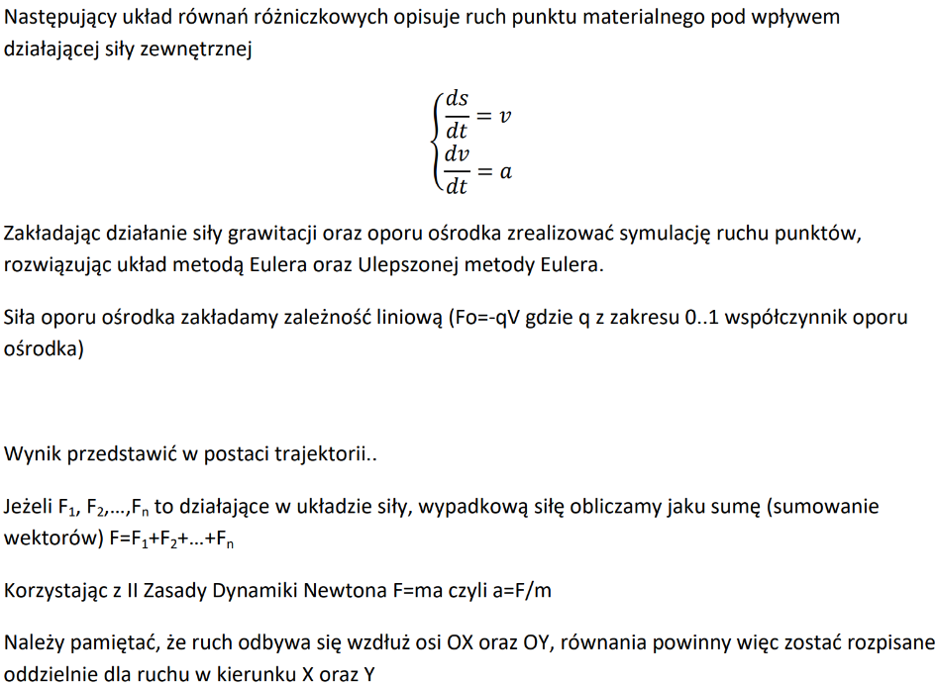
DeltaT | 0.1 | [s]
gx | 0
gy | -10
m | 2

Euler
 | Sx | Sy | vx | Vy | DSx | Dsy | DVx | Dvy
t0 | 0 | 0 | 10 | 10 | 1 | 1 | 0 | -1
Trajektoria ruchu materialnego pod wplywem dzialajacej sily zewnetrznej
t1 | 1 | 1 | 10 | 9 | 1 | 0.9 | 0 | -1
t2 | 2 | 1.9 | 10 | 8 | 1 | 0.8 | 0 | -1
t3 | 3 | 2.7 | 10 | 7 | 1 | 0.7 | 0 | -1
t4 | 4 | 3.4 | 10 | 6 | 1 | 0.6 | 0 | -1
t5 | 5 | 4 | 10 | 5 | 1 | 0.5 | 0 | -1
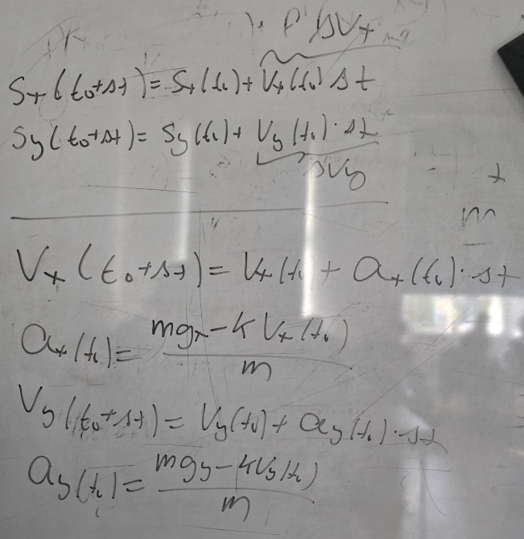
t6 | 6 | 4.5 | 10 | 4 | 1 | 0.4 | 0 | -1
t7 | 7 | 4.9 | 10 | 3 | 1 | 0.3 | 0 | -1
t8 | 8 | 5.2 | 10 | 2 | 1 | 0.2 | 0 | -1
t9 | 9 | 5.4 | 10 | 1 | 1 | 0.1 | 0 | -1
t10 | 10 | 5.5 | 10 | 0 | 1 | 0 | 0 | -1
t11 | 11 | 5.5 | 10 | -1 | 1 | -0.1 | 0 | -1
t12 | 12 | 5.4 | 10 | -2 | 1 | -0.2 | 0 | -1
t13 | 13 | 5.2 | 10 | -3 | 1 | -0.3 | 0 | -1
t14 | 14 | 4.9 | 10 | -4 | 1 | -0.4 | 0 | -1
t15 | 15 | 4.5 | 10 | -5 | 1 | -0.5 | 0 | -1
t16 | 16 | 4 | 10 | -6 | 1 | -0.6 | 0 | -1
t17 | 17 | 3.4 | 10 | -7 | 1 | -0.7 | 0 | -1
t18 | 18 | 2.7 | 10 | -8 | 1 | -0.8 | 0 | -1
t19 | 19 | 1.9 | 10 | -9 | 1 | -0.9 | 0 | -1
t20 | 20 | 1 | 10 | -10 | 1 | -1 | 0 | -1
t21 | 21 | 0 | 10 | -11 | 1 | -1.1 | 0 | -1

ulepszony Euler
 | Sx | Sy | vx | Vy | Vx_2 | Vy_2 | DSx | Dsy | DVx | Dvy
t0 | 0 | 0 | 10 | 10 | 10 | 9.5 | 1 | 0.95 | 0 | -1
t1 | 1 | 0.95 | 10 | 9 | 10 | 8.5 | 1 | 0.85 | 0 | -1
t2 | 2 | 1.8 | 10 | 8 | 10 | 7.5 | 1 | 0.75 | 0 | -1
t3 | 3 | 2.55 | 10 | 7 | 10 | 6.5 | 1 | 0.65 | 0 | -1
t4 | 4 | 3.2 | 10 | 6 | 10 | 5.5 | 1 | 0.55 | 0 | -1
t5 | 5 | 3.75 | 10 | 5 | 10 | 4.5 | 1 | 0.45 | 0 | -1
t6 | 6 | 4.2 | 10 | 4 | 10 | 3.5 | 1 | 0.35 | 0 | -1
t7 | 7 | 4.55 | 10 | 3 | 10 | 2.5 | 1 | 0.25 | 0 | -1
t8 | 8 | 4.8 | 10 | 2 | 10 | 1.5 | 1 | 0.15 | 0 | -1
t9 | 9 | 4.95 | 10 | 1 | 10 | 0.5 | 1 | 0.05 | 0 | -1
t10 | 10 | 5 | 10 | 0 | 10 | -0.5 | 1 | -0.05 | 0 | -1
t11 | 11 | 4.95 | 10 | -1 | 10 | -1.5 | 1 | -0.15 | 0 | -1
t12 | 12 | 4.8 | 10 | -2 | 10 | -2.5 | 1 | -0.25 | 0 | -1
t13 | 13 | 4.55 | 10 | -3 | 10 | -3.5 | 1 | -0.35 | 0 | -1
t14 | 14 | 4.2 | 10 | -4 | 10 | -4.5 | 1 | -0.45 | 0 | -1
t15 | 15 | 3.75 | 10 | -5 | 10 | -5.5 | 1 | -0.55 | 0 | -1
t16 | 16 | 3.2 | 10 | -6 | 10 | -6.5 | 1 | -0.65 | 0 | -1
t17 | 17 | 2.55 | 10 | -7 | 10 | -7.5 | 1 | -0.75 | 0 | -1
t18 | 18 | 1.8 | 10 | -8 | 10 | -8.5 | 1 | -0.85 | 0 | -1
t19 | 19 | 0.95 | 10 | -9 | 10 | -9.5 | 1 | -0.95 | 0 | -1
t20 | 20 | 0 | 10 | -10 | 10 | -10.5 | 1 | -1.05 | 0 | -1

praca domowa
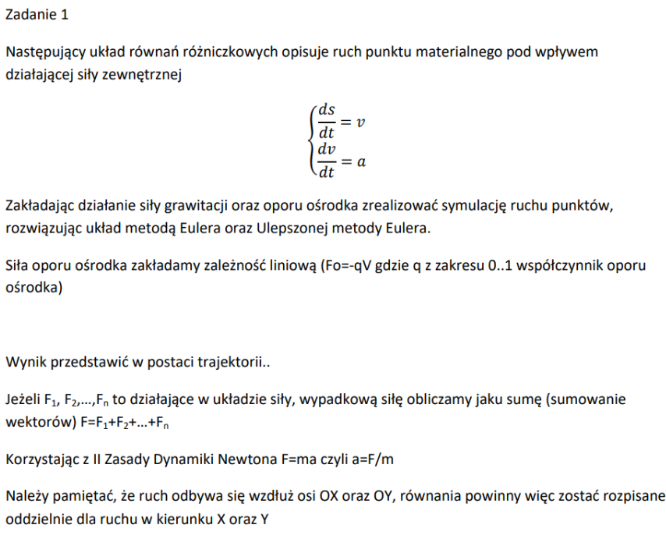
Trajektoria ruchu materialnego pod wplywem dzialajacej sily zewnetrznej
 |  | DeltaT | 0.1 | [s] |  |  |  |  |  |  |  |  | Euler: |  |  |  |  | vx^2 = ax | vy^2=ay
 |  | gx | 0 |  |  |  |  |  |  |  |  |  | wzory | Sx(t0+dt)=sx(t0)+vx(t0)*dt | Sy(t0+dt)=sy(t0)+vy(t0)*dt | vx(t0+dt)=vx(t0)+ax(t0)*dt | vy(t0+dt)=vy(t0)+ay(t0)*dt | ax(t0)=gx/m | ay(t0)=gy/m
 |  | gy | -10 |  |  |  |  |  |  |  |  |  | t0 | 0 | 0 | 10 | 10 | 0 | -5
 |  |  |  |  |  |  |  |  |  |  |  |  | t1 | 0.5 | 1 | 10 | 9.5 | 0 | -5
 | Euler | wzory: | sx (t0+dt)= sx(t0)+dsx(t0) | sy(t0+dt)=sy(t0)+dsy(0) | vx(t0+dt)=vx(to)+dvx(0) | vy(t0+dt)=vy(to)+dvy(0) | ax(t0)=vx(0)*gx*dt/2 | ay(t0)=vy(0)*gy*dt/2 | dsx(t0)=ax(t0)*dt | dsy(t0)=ay(t0)*dt | dvx(to)=dt*gx | dvy(to)=dt*gy | t2 | 1.5 | 1.95 | 10 | 9 | 0 | -5
 |  |  | Sx | Sy | vx | Vy | Vx_2 | Vy_2 | DSx | Dsy | DVx | Dvy | t3 | 2.5 | 2.85 | 10 | 8.5 | 0 | -5
 |  | t0 | 0 | 0 | 10 | 10 | 10 | 9.5 | 1 | 0.95 | 0 | -1 | t4 | 3.5 | 3.7 | 10 | 8 | 0 | -5
 |  | t1 | 1 | 0.95 | 10 | 9 | 10 | 8.5 | 1 | 0.85 | 0 | -1 | t5 | 4.5 | 4.5 | 10 | 7.5 | 0 | -5
 |  | t2 | 2 | 1.8 | 10 | 8 | 10 | 7.5 | 1 | 0.75 | 0 | -1 | t6 | 5.5 | 5.25 | 10 | 7 | 0 | -5
 |  | t3 | 3 | 2.55 | 10 | 7 | 10 | 6.5 | 1 | 0.65 | 0 | -1 | t7 | 6.5 | 5.95 | 10 | 6.5 | 0 | -5
 |  | t4 | 4 | 3.2 | 10 | 6 | 10 | 5.5 | 1 | 0.55 | 0 | -1 | t8 | 7.5 | 6.6 | 10 | 6 | 0 | -5
 |  | t5 | 5 | 3.75 | 10 | 5 | 10 | 4.5 | 1 | 0.45 | 0 | -1 | t9 | 8.5 | 7.2 | 10 | 5.5 | 0 | -5
 |  | t6 | 6 | 4.2 | 10 | 4 | 10 | 3.5 | 1 | 0.35 | 0 | -1 | t10 | 9.5 | 7.75 | 10 | 5 | 0 | -5
 |  | t7 | 7 | 4.55 | 10 | 3 | 10 | 2.5 | 1 | 0.25 | 0 | -1 | t11 | 10.5 | 8.25 | 10 | 4.5 | 0 | -5
 |  | t8 | 8 | 4.8 | 10 | 2 | 10 | 1.5 | 1 | 0.15 | 0 | -1 | t12 | 11.5 | 8.7 | 10 | 4 | 0 | -5
 |  | t9 | 9 | 4.95 | 10 | 1 | 10 | 0.5 | 1 | 0.05 | 0 | -1 | t13 | 12.5 | 9.1 | 10 | 3.5 | 0 | -5
 |  | t10 | 10 | 5 | 10 | 0 | 10 | -0.5 | 1 | -0.05 | 0 | -1 | t14 | 13.5 | 9.45 | 10 | 3 | 0 | -5
 |  | t11 | 11 | 4.95 | 10 | -1 | 10 | -1.5 | 1 | -0.15 | 0 | -1 | t15 | 14.5 | 9.75 | 10 | 2.5 | 0 | -5
 |  | t12 | 12 | 4.8 | 10 | -2 | 10 | -2.5 | 1 | -0.25 | 0 | -1 | t16 | 15.5 | 10 | 10 | 2 | 0 | -5
 |  | t13 | 13 | 4.55 | 10 | -3 | 10 | -3.5 | 1 | -0.35 | 0 | -1 | t17 | 16.5 | 10.2 | 10 | 1.5 | 0 | -5
 |  | t14 | 14 | 4.2 | 10 | -4 | 10 | -4.5 | 1 | -0.45 | 0 | -1 | t18 | 17.5 | 10.35 | 10 | 1 | 0 | -5
 |  | t15 | 15 | 3.75 | 10 | -5 | 10 | -5.5 | 1 | -0.55 | 0 | -1 | t19 | 18.5 | 10.45 | 10 | 0.5 | 0 | -5
 |  | t16 | 16 | 3.2 | 10 | -6 | 10 | -6.5 | 1 | -0.65 | 0 | -1 | t20 | 19.5 | 10.5 | 10 | 0 | 0 | -5
 |  | t17 | 17 | 2.55 | 10 | -7 | 10 | -7.5 | 1 | -0.75 | 0 | -1 | t21 | 20.5 | 10.5 | 10 | -0.5 | 0 | -5
 |  | t18 | 18 | 1.8 | 10 | -8 | 10 | -8.5 | 1 | -0.85 | 0 | -1 | t22 | 21.5 | 10.45 | 10 | -1 | 0 | -5
 |  | t19 | 19 | 0.95 | 10 | -9 | 10 | -9.5 | 1 | -0.95 | 0 | -1 | t23 | 22.5 | 10.35 | 10 | -1.5 | 0 | -5
 |  | t20 | 20 | 0 | 10 | -10 | 10 | -10.5 | 1 | -1.05 | 0 | -1 | t24 | 23.5 | 10.2 | 10 | -2 | 0 | -5
 |  |  |  |  |  |  |  |  |  |  |  |  | t25 | 24.5 | 10 | 10 | -2.5 | 0 | -5
 | ulepszony euler |  |  |  |  |  |  |  |  |  |  |  | t26 | 25.5 | 9.75 | 10 | -3 | 0 | -5
 |  | wzory: | sx (t0+dt)= sx(t0)+dsx(t0) | sy(t0+dt)=sy(t0)+dsy(0) | vx(t0+dt)=vx(to)+dvx(0) | vy(t0+dt)=vy(to)+dvy(0) | ax(t0)=vx(0)*gx*dt/2 | ay(t0)=vy(0)*gy*dt/2 | dsx(t0)=ax(t0)*dt | dsy(t0)=ay(t0)*dt | dvx(to)=dt*gx/2 | dvy(to)=dt*gy | t27 | 26.5 | 9.45 | 10 | -3.5 | 0 | -5
 |  |  | Sx | Sy | vx | Vy | Vx_2 | Vy_2 | DSx | Dsy | DVx | Dvy | t28 | 27.5 | 9.1 | 10 | -4 | 0 | -5
 |  | t0 | 0 | 0 | 10 | 10 | 10 | 9.5 | 1 | 0.95 | 0 | -1 | t29 | 28.5 | 8.7 | 10 | -4.5 | 0 | -5
AAAAAAAAA |  | t1 | 1 | 0.95 | 10 | 9 | 10 | 8.5 | 1 | 0.85 | 0 | -1 | t30 | 29.5 | 8.25 | 10 | -5 | 0 | -5
 |  | t2 | 2 | 1.8 | 10 | 8 | 10 | 7.5 | 1 | 0.75 | 0 | -1 | t31 | 30.5 | 7.75 | 10 | -5.5 | 0 | -5
 |  | t3 | 3 | 2.55 | 10 | 7 | 10 | 6.5 | 1 | 0.65 | 0 | -1 | t32 | 31.5 | 7.2 | 10 | -6 | 0 | -5
 |  | t4 | 4 | 3.2 | 10 | 6 | 10 | 5.5 | 1 | 0.55 | 0 | -1 | t33 | 32.5 | 6.6 | 10 | -6.5 | 0 | -5
 |  | t5 | 5 | 3.75 | 10 | 5 | 10 | 4.5 | 1 | 0.45 | 0 | -1 | t34 | 33.5 | 5.95 | 10 | -7 | 0 | -5
 |  | t6 | 6 | 4.2 | 10 | 4 | 10 | 3.5 | 1 | 0.35 | 0 | -1 | t35 | 34.5 | 5.25 | 10 | -7.5 | 0 | -5
 |  | t7 | 7 | 4.55 | 10 | 3 | 10 | 2.5 | 1 | 0.25 | 0 | -1 | t36 | 35.5 | 4.5 | 10 | -8 | 0 | -5
 |  | t8 | 8 | 4.8 | 10 | 2 | 10 | 1.5 | 1 | 0.15 | 0 | -1 | t37 | 36.5 | 3.7 | 10 | -8.5 | 0 | -5
 |  | t9 | 9 | 4.95 | 10 | 1 | 10 | 0.5 | 1 | 0.05 | 0 | -1 | t38 | 37.5 | 2.85 | 10 | -9 | 0 | -5
 |  | t10 | 10 | 5 | 10 | 0 | 10 | -0.5 | 1 | -0.05 | 0 | -1 | t39 | 38.5 | 1.95 | 10 | -9.5 | 0 | -5
 |  | t11 | 11 | 4.95 | 10 | -1 | 10 | -1.5 | 1 | -0.15 | 0 | -1 | t40 | 39.5 | 1 | 10 | -10 | 0 | -5
 |  | t12 | 12 | 4.8 | 10 | -2 | 10 | -2.5 | 1 | -0.25 | 0 | -1 | t41 | 40.5 | 0 | 10 | -10.5 | 0 | -5
 |  | t13 | 13 | 4.55 | 10 | -3 | 10 | -3.5 | 1 | -0.35 | 0 | -1
 |  | t14 | 14 | 4.2 | 10 | -4 | 10 | -4.5 | 1 | -0.45 | 0 | -1
 |  | t15 | 15 | 3.75 | 10 | -5 | 10 | -5.5 | 1 | -0.55 | 0 | -1 |  | /2 i zmniejszyc szerokosc
 |  | t16 | 16 | 3.2 | 10 | -6 | 10 | -6.5 | 1 | -0.65 | 0 | -1
 |  | t17 | 17 | 2.55 | 10 | -7 | 10 | -7.5 | 1 | -0.75 | 0 | -1
 |  | t18 | 18 | 1.8 | 10 | -8 | 10 | -8.5 | 1 | -0.85 | 0 | -1
 |  | t19 | 19 | 0.95 | 10 | -9 | 10 | -9.5 | 1 | -0.95 | 0 | -1
 |  | t20 | 20 | 0 | 10 | -10 | 10 | -10.5 | 1 | -1.05 | 0 | -1

cwiczenia 1
 |  | DeltaT | 0.1 | [s]
 |  | gx | 0
 |  | gy | -10

 | Sy
0 | 0
1 | 0.95
2 | 1.8
3 | 2.55
4 | 3.2
5 | 3.75
6 | 4.2
7 | 4.55
8 | 4.8
9 | 4.95
10 | 5
11 | 4.95
12 | 4.8
13 | 4.55
14 | 4.2
15 | 3.75
16 | 3.2
17 | 2.55
18 | 1.8
19 | 0.95
20 | 0
 | Sx | Sy | vx | Vy | Vx_2 | Vy_2 | DSx | Dsy | DVx | Dvy
t0 | 0 | 0 | 10 | 10 | 10 | 9.5 | 1 | 0.95 | 0 | -1
t1 | 1 | 0.95 | 10 | 9 | 10 | 8.5 | 1 | 0.85 | 0 | -1
t2 | 2 | 1.8 | 10 | 8 | 10 | 7.5 | 1 | 0.75 | 0 | -1
t3 | 3 | 2.55 | 10 | 7 | 10 | 6.5 | 1 | 0.65 | 0 | -1
t4 | 4 | 3.2 | 10 | 6 | 10 | 5.5 | 1 | 0.55 | 0 | -1
t5 | 5 | 3.75 | 10 | 5 | 10 | 4.5 | 1 | 0.45 | 0 | -1
t6 | 6 | 4.2 | 10 | 4 | 10 | 3.5 | 1 | 0.35 | 0 | -1
t7 | 7 | 4.55 | 10 | 3 | 10 | 2.5 | 1 | 0.25 | 0 | -1
t8 | 8 | 4.8 | 10 | 2 | 10 | 1.5 | 1 | 0.15 | 0 | -1
t9 | 9 | 4.95 | 10 | 1 | 10 | 0.5 | 1 | 0.05 | 0 | -1
t10 | 10 | 5 | 10 | 0 | 10 | -0.5 | 1 | -0.05 | 0 | -1
t11 | 11 | 4.95 | 10 | -1 | 10 | -1.5 | 1 | -0.15 | 0 | -1 | 5
t12 | 12 | 4.8 | 10 | -2 | 10 | -2.5 | 1 | -0.25 | 0 | -1
t13 | 13 | 4.55 | 10 | -3 | 10 | -3.5 | 1 | -0.35 | 0 | -1
t14 | 14 | 4.2 | 10 | -4 | 10 | -4.5 | 1 | -0.45 | 0 | -1
t15 | 15 | 3.75 | 10 | -5 | 10 | -5.5 | 1 | -0.55 | 0 | -1
t16 | 16 | 3.2 | 10 | -6 | 10 | -6.5 | 1 | -0.65 | 0 | -1
t17 | 17 | 2.55 | 10 | -7 | 10 | -7.5 | 1 | -0.75 | 0 | -1
t18 | 18 | 1.8 | 10 | -8 | 10 | -8.5 | 1 | -0.85 | 0 | -1
t19 | 19 | 0.95 | 10 | -9 | 10 | -9.5 | 1 | -0.95 | 0 | -1
t20 | 20 | 0 | 10 | -10 | 10 | -10.5 | 1 | -1.05 | 0 | -1

cwiczenia 2
Sx | Sy | vx | Vy | DSx | Dsy | DVx | Dvy
0 | 0 | 10 | 10 | 1 | 1 | 0 | -1 | t0
1 | 1 | 10 | 9 | 1 | 0.9 | 0 | -1 | t1
2 | 1.9 | 10 | 8 | 1 | 0.8 | 0 | -1 | t2
3 | 2.7 | 10 | 7 | 1 | 0.7 | 0 | -1 | t3
4 | 3.4 | 10 | 6 | 1 | 0.6 | 0 | -1 | t4
5 | 4 | 10 | 5 | 1 | 0.5 | 0 | -1 | t5
6 | 4.5 | 10 | 4 | 1 | 0.4 | 0 | -1 | t6
7 | 4.9 | 10 | 3 | 1 | 0.3 | 0 | -1 | t7
8 | 5.2 | 10 | 2 | 1 | 0.2 | 0 | -1 | t8
9 | 5.4 | 10 | 1 | 1 | 0.1 | 0 | -1 | t9
10 | 5.5 | 10 | 0 | 1 | 0 | 0 | -1 | t10
11 | 5.5 | 10 | -1 | 1 | -0.1 | 0 | -1 | t11
12 | 5.4 | 10 | -2 | 1 | -0.2 | 0 | -1 | t12
13 | 5.2 | 10 | -3 | 1 | -0.3 | 0 | -1 | t13
14 | 4.9 | 10 | -4 | 1 | -0.4 | 0 | -1 | t14
15 | 4.5 | 10 | -5 | 1 | -0.5 | 0 | -1 | t15
16 | 4 | 10 | -6 | 1 | -0.6 | 0 | -1 | t16
17 | 3.4 | 10 | -7 | 1 | -0.7 | 0 | -1 | t17
18 | 2.7 | 10 | -8 | 1 | -0.8 | 0 | -1 | t18
19 | 1.9 | 10 | -9 | 1 | -0.9 | 0 | -1 | t19
20 | 1 | 10 | -10 | 1 | -1 | 0 | -1 | t20
21 | 0 | 10 | -11 | 1 | -1.1 | 0 | -1 | t21

 |  |  |  |  |  |  |  |  | Sx | Sy | vx | Vy | Vx_2 | Vy_2 | DSx | Dsy | DVx | Dvy
 |  |  |  |  |  |  |  |  | 0 | 0 | 10 | 10 | 10 | 9.5 | 1 | 0.95 | 0 | -1
 |  |  |  |  |  |  |  |  | 1 | 0.95 | 10 | 9 | 10 | 8.5 | 1 | 0.85 | 0 | -1
 |  |  |  |  |  |  |  |  | 2 | 1.8 | 10 | 8 | 10 | 7.5 | 1 | 0.75 | 0 | -1
Sx | Sy | vx | Vy | DSx | Dsy | DVx | Dvy |  | 3 | 2.55 | 10 | 7 | 10 | 6.5 | 1 | 0.65 | 0 | -1
0 | 0 | 10 | 10 | 0.5 | 0.5 | 0 | -0.5 |  | 4 | 3.2 | 10 | 6 | 10 | 5.5 | 1 | 0.55 | 0 | -1
0.5 | 0.5 | 10 | 9.5 | 0.5 | 0.475 | 0 | -0.5 |  | 5 | 3.75 | 10 | 5 | 10 | 4.5 | 1 | 0.45 | 0 | -1
1 | 0.975 | 10 | 9 | 0.5 | 0.45 | 0 | -0.5 |  | 6 | 4.2 | 10 | 4 | 10 | 3.5 | 1 | 0.35 | 0 | -1
1.5 | 1.425 | 10 | 8.5 | 0.5 | 0.425 | 0 | -0.5 |  | 7 | 4.55 | 10 | 3 | 10 | 2.5 | 1 | 0.25 | 0 | -1
2 | 1.85 | 10 | 8 | 0.5 | 0.4 | 0 | -0.5 |  | 8 | 4.8 | 10 | 2 | 10 | 1.5 | 1 | 0.15 | 0 | -1
2.5 | 2.25 | 10 | 7.5 | 0.5 | 0.375 | 0 | -0.5 |  | 9 | 4.95 | 10 | 1 | 10 | 0.5 | 1 | 0.05 | 0 | -1
3 | 2.625 | 10 | 7 | 0.5 | 0.35 | 0 | -0.5 |  | 10 | 5 | 10 | 0 | 10 | -0.5 | 1 | -0.05 | 0 | -1
3.5 | 2.975 | 10 | 6.5 | 0.5 | 0.325 | 0 | -0.5 |  | 11 | 4.95 | 10 | -1 | 10 | -1.5 | 1 | -0.15 | 0 | -1
4 | 3.3 | 10 | 6 | 0.5 | 0.3 | 0 | -0.5 |  | 12 | 4.8 | 10 | -2 | 10 | -2.5 | 1 | -0.25 | 0 | -1
4.5 | 3.6 | 10 | 5.5 | 0.5 | 0.275 | 0 | -0.5 |  | 13 | 4.55 | 10 | -3 | 10 | -3.5 | 1 | -0.35 | 0 | -1
5 | 3.875 | 10 | 5 | 0.5 | 0.25 | 0 | -0.5 |  | 14 | 4.2 | 10 | -4 | 10 | -4.5 | 1 | -0.45 | 0 | -1
5.5 | 4.125 | 10 | 4.5 | 0.5 | 0.225 | 0 | -0.5 |  | 15 | 3.75 | 10 | -5 | 10 | -5.5 | 1 | -0.55 | 0 | -1
6 | 4.35 | 10 | 4 | 0.5 | 0.2 | 0 | -0.5 |  | 16 | 3.2 | 10 | -6 | 10 | -6.5 | 1 | -0.65 | 0 | -1
6.5 | 4.55 | 10 | 3.5 | 0.5 | 0.175 | 0 | -0.5 |  | 17 | 2.55 | 10 | -7 | 10 | -7.5 | 1 | -0.75 | 0 | -1
7 | 4.725 | 10 | 3 | 0.5 | 0.15 | 0 | -0.5 |  | 18 | 1.8 | 10 | -8 | 10 | -8.5 | 1 | -0.85 | 0 | -1
7.5 | 4.875 | 10 | 2.5 | 0.5 | 0.125 | 0 | -0.5 |  | 19 | 0.95 | 10 | -9 | 10 | -9.5 | 1 | -0.95 | 0 | -1
8 | 5 | 10 | 2 | 0.5 | 0.1 | 0 | -0.5 |  | 20 | 0 | 10 | -10 | 10 | -10.5 | 1 | -1.05 | 0 | -1
8.5 | 5.1 | 10 | 1.5 | 0.5 | 0.075 | 0 | -0.5
9 | 5.175 | 10 | 1 | 0.5 | 0.05 | 0 | -0.5
9.5 | 5.225 | 10 | 0.5 | 0.5 | 0.025 | 0 | -0.5
10 | 5.25 | 10 | 0 | 0.5 | 0 | 0 | -0.5
10.5 | 5.25 | 10 | -0.5 | 0.5 | -0.025 | 0 | -0.5
11 | 5.225 | 10 | -1 | 0.5 | -0.05 | 0 | -0.5
11.5 | 5.175 | 10 | -1.5 | 0.5 | -0.075 | 0 | -0.5
12 | 5.1 | 10 | -2 | 0.5 | -0.1 | 0 | -0.5
12.5 | 5 | 10 | -2.5 | 0.5 | -0.125 | 0 | -0.5
13 | 4.875 | 10 | -3 | 0.5 | -0.15 | 0 | -0.5
13.5 | 4.725 | 10 | -3.5 | 0.5 | -0.175 | 0 | -0.5
14 | 4.55 | 10 | -4 | 0.5 | -0.2 | 0 | -0.5
14.5 | 4.35 | 10 | -4.5 | 0.5 | -0.225 | 0 | -0.5
15 | 4.125 | 10 | -5 | 0.5 | -0.25 | 0 | -0.5
15.5 | 3.875 | 10 | -5.5 | 0.5 | -0.275 | 0 | -0.5
16 | 3.6 | 10 | -6 | 0.5 | -0.3 | 0 | -0.5
16.5 | 3.3 | 10 | -6.5 | 0.5 | -0.325 | 0 | -0.5
17 | 2.975 | 10 | -7 | 0.5 | -0.35 | 0 | -0.5
17.5 | 2.625 | 10 | -7.5 | 0.5 | -0.375 | 0 | -0.5
18 | 2.25 | 10 | -8 | 0.5 | -0.4 | 0 | -0.5
18.5 | 1.85 | 10 | -8.5 | 0.5 | -0.425 | 0 | -0.5
19 | 1.425 | 10 | -9 | 0.5 | -0.45 | 0 | -0.5
19.5 | 0.975 | 10 | -9.5 | 0.5 | -0.475 | 0 | -0.5
20 | 0.5 | 10 | -10 | 0.5 | -0.5 | 0 | -0.5
20.5 | 0 | 10 | -10.5 | 0.5 | -0.525 | 0 | -0.5

